DM35RQL086 (CM278)综合测试1
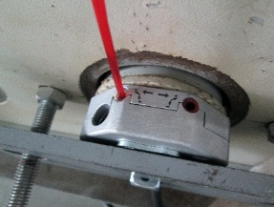 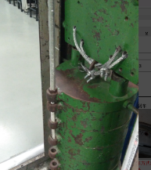 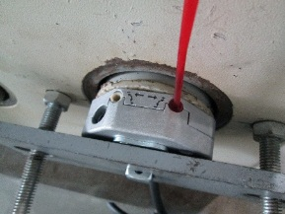
1.电机装入综合测试台
2.装测试扣板
3.接电源线
DOOYA 作业指导书JS-9-1.123 C/00
适用类型：DM35RQL086[CM278](230V与120V通用) | 制程站别：综合测试1 | 人数：1 | 标准工时： | 日期：2017/2/28
作业步骤：

4.按启动开关
1.减速端装入测试台
5.对码
2.用手来回转动，使电机减速端卡进测试台方形槽中
3.电机卡入后，内齿套卡扣与测试台皇冠治具红色记号对齐，插入电机
6.调节白蜗杆
4.完整插入效果
★先确认产品电压频率并调整好，再进行测试
7.测试上行刹车
方轴插入测试扣板
测试扣板贴平前盖板
按表格中的接线顺序进行接线
8.按下行键
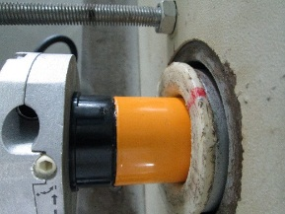   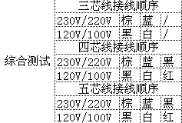

9.调节红色蜗杆
按下开关测试台启动
按下正转开关，按下发射器的P2+P2+上，电机声音转动提示对码成功
10.测试下行刹车
P2即为设置键
放
大
按发射器上行键后电机上行
1.依据网印调节白色蜗杆，电机上行，当砝码碰到计数开关，减死电机
2.测试负载下白蜗杆松紧程度
11.验证行程
计数开关
★不要有电机拉不动
★注意不要有反转网印不能错
★用PP调节杆调节蜗杆,不能有紧、卡或调节杆断现象
12.取出电机
★根据产线综合测试台方向，白蜗杆控制电机上行，红蜗杆控制电机下行（230V）；红蜗杆控制电机上行，白蜗杆控制电机下行（120V）
依据网印调节红色蜗杆往“+”方向调节，电机上行，然后反向调节，电机停止运行，此动作循环三次，每次电机运行距离不小于10CM，测试上行刹车是否打滑
刹车不能打滑
★不能刹车打滑
按发射器下行键，电机下降
下行键
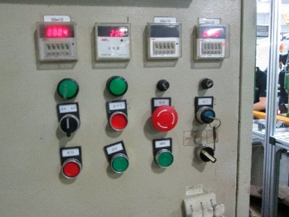   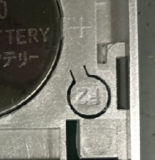 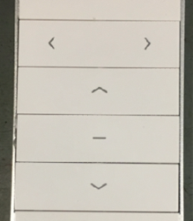

1.依据网印调节红色蜗杆，电机下行，当砝码碰到计数开关，减死电机
2.测试负载下红蜗杆松紧程度
计数开关
依据上行测试刹车方式测试下行刹车
刹车不能打滑
★不能刹车打滑
按正转开关，电机上行，验证电机到上行程点停止；按反转开关，电机下行，验证电机到下行程点停止
待砝码完全落下，按启动开关，电机停止，取下电源线及扣板

DM35RQL086 (CM278)综合测试2
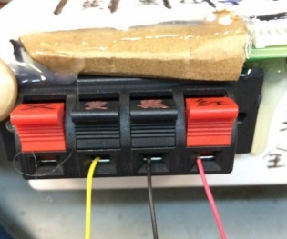 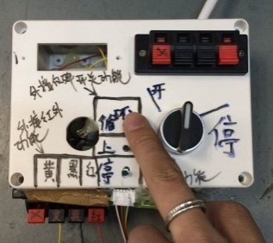 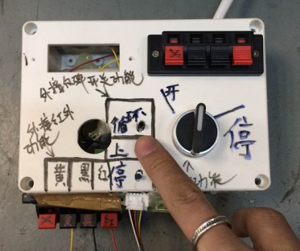 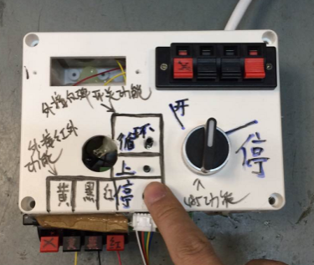 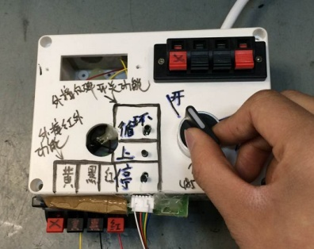 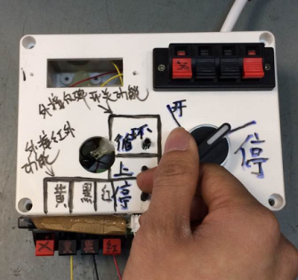
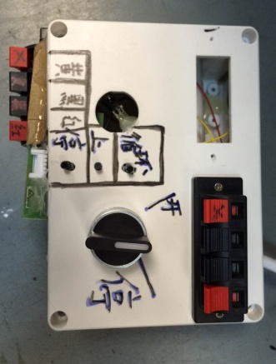
1.取专用的通电治具
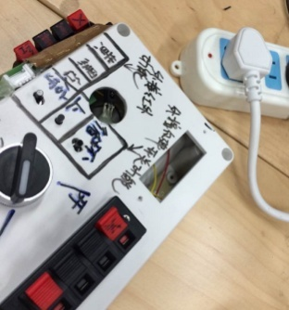
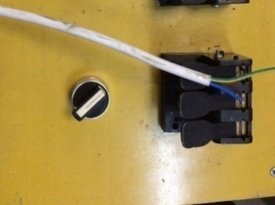
2.通电
测试盒、电机接入电源
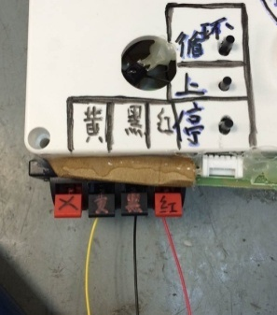
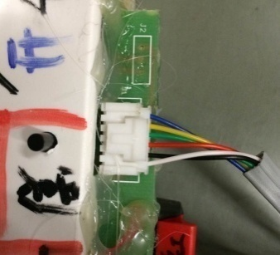
3.接线
将成品电机的黄、黑、红按测试盒上提示接入琴键，6P排插按图示方向接入测试盒上的插座
4.1.测试------红外功能测试
DOOYA 作业指导书JS-9-1.123 C/00
适用类型：DM35RQL086[CM278](230V与120V通用) | 制程站别：综合测试2 | 人数：1 | 标准工时： | 日期：2017/2/28
作业步骤：

测试盒
插头
★120V电机通电接120V电源，但通电治具依旧接230V电源
4.2.测试------外接反弹开关功能测试
电机
电源线
红外遥控器对准测试盒上的红外接收头，红外遥控器无需对码，可直接对电机进行上、停、下控制表示红外功能测试正常
红
外
接
收
头
4.3.测试------485功能测试
遥控器未对准红外接收头，NG
★三级支架面向自己，红外遥控器按上行键，必须电机为逆时针方向运行
逆时针方向运行
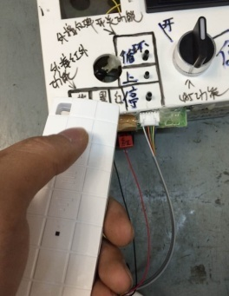 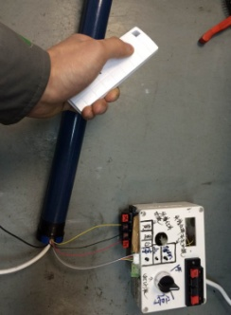

压到绝缘皮，NG
按一下测试盒上的“循环”按键，电机开始朝一个方向运行，再按一下“循环”按键，电机停止，再按一下“循环”按键，电机朝另一个方向运行
按一下测试盒上的“上”按键，电机开始向上运行
按一下测试盒上的“停”按键，电机停止运行
测试盒上的开关打至“开”，电机开始运行，测试盒上的开关打至“停“，电机停止运行，表示485功能测试正常
以上3项测试均通过，表示测试合格

